信用交易
融资融券市场交易数据统计(2025-01-06)

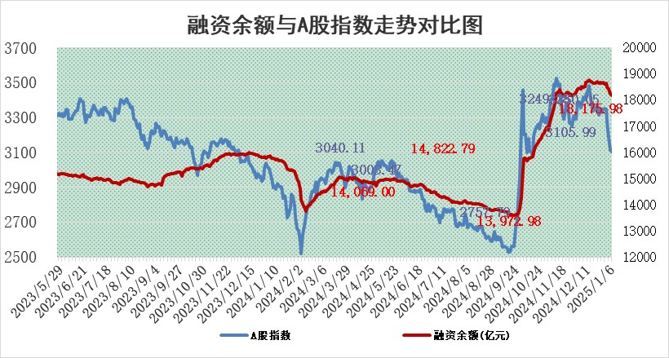
标的证券 | 融资融券余额（亿元） | 融资余额（亿元） | 融券余额（亿元） | 融资买入额（亿元） | 融资融券规模变化（亿元） | 融资余额增幅(‰) | 融券余额增幅(%)
统计数据 | 18,306.66 | 18,175.98 | 93.44 | 794.30 | -82.71 | -4.40 | -2.32

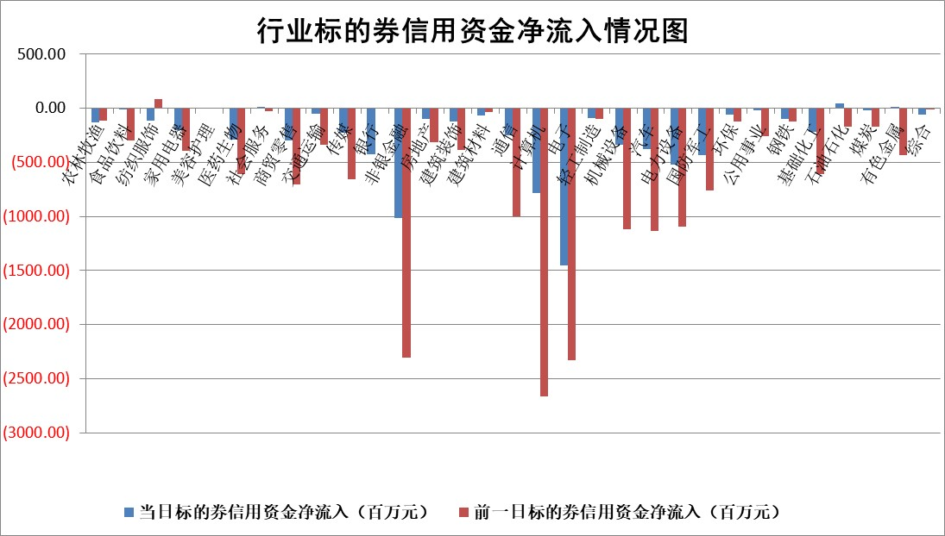

标的基金代码 | 标的基金简称 | 融资余额/市值(%) | 融资余额增幅(%) | 融资买入额/成交金额(%) | （融资余额净增额-融券余额净增额）/市值(‱) | 融券余额降幅(%) | ABS[（融资余额净增额-融券余额净增额）/市值净增额-1](%)
159902 | 华夏中小板ETF | 0.00 | 0.00 | 0.00 | 0.00 | 0.00 | 100.00
159915 | 易方达创业板ETF | 4.01 | -0.03 | 2201477.95 | -0.20 | -4.25 | 98.51
159919 | 嘉实沪深300ETF | 0.81 | -0.44 | 2.78 | -0.54 | -38.36 | 153.66
159920 | 华夏恒生ETF | 31.07 | -0.51 | 9.69 | -16.04 | 0.00 | 166.50
159922 | 嘉实中证500ETF | 0.82 | -1.50 | 5.11 | -0.99 | 1.66 | 101.44
159925 | 南方沪深300ETF | 0.70 | 15.61 | 3.00 | 9.51 | 0.00 | 96.47
159928 | 消费ETF | 3.00 | 0.16 | 2.10 | 0.50 | 2.90 | 100.29
159934 | 易方达黄金ETF | 59.06 | 0.11 | 17.81 | 6.45 | 0.00 | 103.26
159939 | 全指信息技术ETF | 1.37 | 2.40 | 21.19 | 2.79 | -50.84 | 103.31
159940 | 全指金融地产ETF | 0.41 | -2.93 | 0.01 | -1.23 | 0.00 | 103.42
159995 | 半导体芯片ETF | 2.92 | 0.27 | 522.15 | 0.80 | 0.15 | 95.14
159997 | 天弘中证电子ETF | 2.04 | 0.82 | 4.25 | 1.67 | 0.48 | 104.21
159998 | 天弘中证计算机主题ETF | 0.91 | -21.17 | 0.09 | -24.40 | 0.63 | 6.84
510050 | 华夏上证50ETF | 2.56 | 2.76 | 342.20 | 6.81 | -5.67 | 63.47
510180 | 华安上证180ETF | 0.53 | -0.39 | 0.17 | 0.10 | 36.87 | 100.35
510880 | 华泰柏瑞红利ETF | 0.62 | -3.61 | 3.42 | -2.48 | -35.44 | 104.01
510900 | 易方达恒生H股ETF | 34.97 | 0.00 | 1.66 | -0.02 | 0.00 | 100.05
511010 | 5年期国债ETF | 3.95 | 5.40 | 0.17 | 20.23 | 0.00 | 38.07
511380 | 可转债及可交换债券ETF | 1.59 | -2.14 | 33.44 | -3.48 | 0.00 | 47.78
512000 | 全指证券ETF | 7.67 | -1.49 | 18.76 | -11.85 | -1.61 | 59.60
512010 | 沪深300医药卫生ETF | 8.16 | 0.26 | 108.21 | 1.35 | -6.03 | 92.42
512070 | 沪深300非银ETF | 2.92 | 0.57 | 178.03 | 1.66 | 0.00 | 104.47
512400 | 南方中证申万有色金属ETF | 4.25 | 3.76 | 1.34 | 15.35 | -0.46 | 96.32
512580 | 广发中证环保产业ETF | 0.90 | -0.02 | 0.08 | -0.02 | 0.00 | 99.72
512660 | 国泰中证军工ETF | 3.70 | 4.38 | 26.61 | 14.37 | -16.99 | 110.20
512800 | 华宝中证银行ETF | 7.41 | 1.78 | 3.23 | 12.96 | 0.15 | 113.44
512980 | 广发中证传媒ETF | 1.89 | -7.20 | 234.67 | -15.36 | -5.32 | 71.56
515030 | 华夏中证新能源汽车ETF | 2.47 | 2.69 | 5.17 | 2.81 | -44.58 | 94.81
515050 | 华夏中证5G通信主题ETF | 1.17 | 2.96 | 15.45 | 3.14 | -5.08 | 89.07
515070 | 华夏中证人工智能ETF | 3.78 | -0.45 | 1.68 | -1.73 | 0.00 | 105.36
标的股票比较指标 |  | 融资余额/流通A股市值(%) | 融资余额增幅(%) | 融资买入额/成交金额(%) | （融资余额净增额-融券余额净增额）/流通A股市值(‱) | 融券余额降幅(%) | ABS[（融资余额净增额-融券余额净增额）/流通A股市值净增额-1](%)
前十名标的个股 |  | 鹏都农牧 | 新泉股份 | 明德生物 | 鑫科材料 | 正海生物 | 瑜欣电子
 |  | 东旭光电 | 鑫科材料 | 梅雁吉祥 | 春秋电子 | 华夏幸福 | 威腾电气
 |  | 威创股份 | 春秋电子 | 真兰仪表 | 奕东电子 | 水井坊 | 峰岹科技
 |  | 海印股份 | 新华制药 | 近岸蛋白 | 英力股份 | 金辰股份 | 浙江医药
 |  | 广汇汽车 | 新乳业 | 侨源股份 | 拓维信息 | 天融信 | 模塑科技
 |  | 首航高科 | 光大同创 | 新相微 | 光大同创 | 凤凰股份 | 美利信
 |  | 超华科技 | 拓维信息 | 中邮科技 | 真兰仪表 | 林洋能源 | 赛伦生物
 |  | 联络互动 | 奕东电子 | 西高院 | 瑞可达 | 金杯汽车 | 阿莱德
 |  | 爱康科技 | 杭叉集团 | 齐峰新材 | 侨源股份 | 中孚实业 | 信宇人
 |  | 长江健康 | 津投城开 | 永信至诚 | 创益通 | 京威股份 | 东阿阿胶
后十名标的个股 |  | 世纪华通 | 美邦服饰 | 普利制药 | 思泰克 | 振东制药 | 泽宇智能
 |  | 观典防务 | 思泰克 | 宏创控股 | 亨迪药业 | 佳电股份 | 微电生理
 |  | 卓朗科技 | 兔宝宝 | 爱柯迪 | 华塑科技 | 晋西车轴 | 万丰股份
 |  | 凯撒文化 | 顺钠股份 | 梦网科技 | 润欣科技 | 莱克电气 | 嘉曼服饰
 |  | 惠程科技 | 华塑科技 | 深康佳A | 雪祺电气 | 摩恩电气 | 润阳科技
 |  | 盛屯矿业 | 润欣科技 | 中核科技 | 中科蓝讯 | 海正药业 | 江苏博云
 |  | 江苏舜天 | 雪祺电气 | 海尔生物 | 顺钠股份 | 新北洋 | 矩阵股份
 |  | 广电网络 | 保立佳 | 上海莱士 | 致远互联 | 阳光照明 | 威尔高
 |  | 东旭蓝天 | 瑞德智能 | 世纪华通 | 国星光电 | 华联控股 | 工大科雅
 |  | 易事特 | 亨迪药业 | 观典防务 | 炬芯科技 | 上海凯宝 | 精工科技
说明：1.以上普通交易数据和信用交易数据皆以交易日收盘后数据为基准；2.上述标的证券总数据只计算标的证券市场总数据，不包括从标的证券中调出去标的证券数据，所以与交易所公布的总值略有不同； 3.上述行业采用申万一级行业分类；4.以上标的基金和标的个股中比较的6个指标值中：前5个（从左至右）为正向指标，值越大排名越靠前；第6个为逆向指标，值越小，排名越靠前；5.第6个指标中ABS[]表示求绝对值，其主要用于考量信用资金相对净流入对股价相对净变化的贡献程度；6.数据来源：wind，交易所。

 |  |  |  | 证券代码 | 新增融资余额 | 融资买入额 | 融资买入增幅前10
 |  | 1 | 西部建设 | 002302 | 80643953 | 177472374 | 41%
 |  | 2 | 天键股份 | 301383 | 27855096 | 56831811 | 39%
 |  | 3 | 井松智能 | 688251 | 7040854 | 13763946 | 27%
 |  | 4 | 国电电力 | 600795 | 116116226 | 151740647 | 23%
 |  | 5 | 华立科技 | 301011 | 9342856 | 31199107 | 23%
 |  | 6 | 捷邦科技 | 301326 | 9066090 | 22350547 | 22%
 |  | 7 | 海利尔 | 603639 | 19864834 | 35520613 | 20%
 |  | 8 | 华研精机 | 301138 | 7597460 | 13339451 | 16%
 |  | 9 | 鹏辉能源 | 300438 | 83773067 | 304558811 | 16%
 |  | 10 | 建科股份 | 301115 | 7106455 | 29879412 | 15%

